상품제안서
트윌 하드커버 볼펜+다이어리세트 A5 | 상품코드: S43035

 |  |  |  |  |  |  | 02-713-8555 | www.synergygift.co.kr
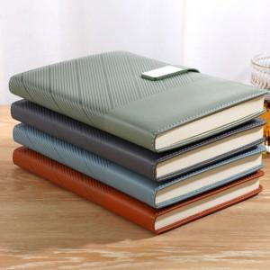

【상세/제작정보】 | <p><span style="font-size: 14pt;">※ 볼펜, 다이어리 버클 레이저인쇄 진행 희망시 별도 문의 바랍니다.</span></p>

【인쇄/포장옵션】 | 실크, 레이저, 불박, 풀칼라 / 포장지포장

【공급단가】 | 수량 | 30~ | 100~ | 300~ | 1,000~ | 3,000~
*VAT별도 | 단가 | 10,660원 | 10,080원 | 9,590원 | 9,340원 | 9,180원

【상품 URL】 | https://www.synergygift.co.kr:443/src/goods_detail.php?gdno=43035

